物調表
 |  |  |  |  |  | 黎明國小加盟店(佳慶不動產有限公司)-銷售資料表 |  |  |  |  |  |  |  |  |  |  |  |  |  |  |  |  | 2025-04-24

現場照片 |  |  |  |  |  |  |  |  |  |  |  |  |  | 格局
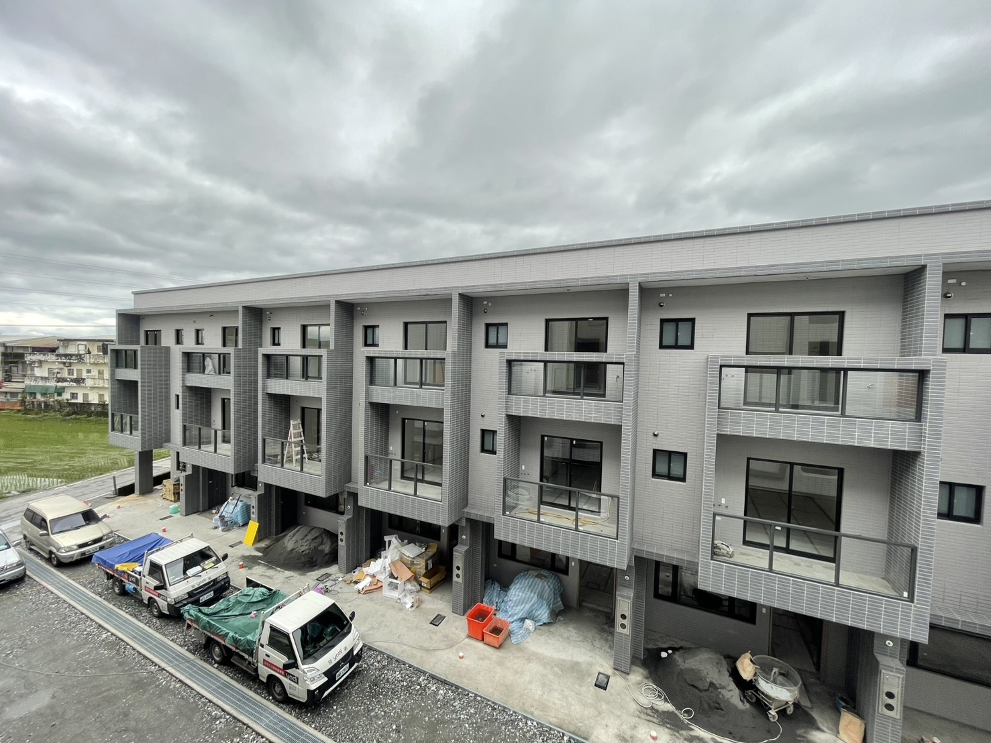

1F
2F
3F

物件編號: |  |  |  |  | 案名: |  |  |  |  |  |  |  |  |  | 地址/坐落: |  | 宜蘭縣 |  |  | 冬山鄉 |  |  | 清溝路252巷65弄3號

UA0331208 |  |  |  |  | 宜蘭冬山｜全新透天美墅｜近羅東市區生活圈 |  |  |  |  |  |  |  |  |  | 客戶來源: |  | 原顧 |  |  |  |  | 售屋動機: |  |  | 資金運用

總價 | 1320 |  |  |  | 萬 | 現場曝光: |  |  |  | 現況: |  |  | 案件型態: |  |  |  | 履約保證 |  |  |  | 交屋 |  |  |  | 帶看

 |  |  |  |  |  | 帆布 |  |  |  | 空屋 |  |  | 透天 |  |  |  | 有 |  |  |  | 商議 |  |  |  | 聯絡 |  | 編號
單價 |  |  |  | 萬/坪

土地 | 土地坪數: |  |  |  |  | 全部 |  | 22.515075 |  |  |  | 土地屬性 |  |  |  |  |  |  |  |  |  |  | 臨路 |  | 4 |  |  | 米

 | 22.52 |  |  |  | 坪 | 持分 |  |  |  |  |  | 都計內 |  |  |  |  |  | 空地比 |  |  |  |  | 面寬 |  | 5.6 |  |  | 米

 |  |  |  |  |  | 含道路 |  |  |  |  |  | 都計外 |  |  | 特定農業區 |  |  | 類別 |  | 甲種建築用地 |  |  | 深度 |  | 14 |  |  | 米

建物資料 | 權狀建坪: |  |  |  |  | 主建 |  |  |  |  |  | 坪 | #DIV/0! |  | 建築規劃: |  |  |  |  |  |  |  | 格局：
 |  |  |  |  |  |  |  |  |  |  |  |  |  |  |  |  |  |  |  |  |  |  | 4 | 房 | 2 | 廳 | 3 | 衛
 |  |  |  |  | 坪 | 附屬 |  |  |  |  |  | 坪 | #DIV/0! |  | 地上 | 3 |  | 樓 | 地下 |  |  | 樓
 |  |  |  |  |  |  |  |  |  |  |  |  |  |  |  |  |  |  |  |  |  |  | 建物 |  |  | 朝向
 |  |  |  |  |  | 公設 |  |  |  |  |  | 坪 | #DIV/0! |  | 所在樓層 | 1~3 |  | 樓 |  |  |  |  |  |  |  | 西北

 | 加建約: |  |  |  | 坪 | 加建區域 |  |  |  |  |  |  |  |  | 完工日期 |  |  | 年 |  | 月 |  | 日 | 屋齡 |  | 0.0 |  | 年
 | 外觀: | 二丁掛 |  |  | 結構: |  | 鋼筋混凝土 |  |  | 非邊間 |  |  |  |  | 車位: | 有 |  | 機車位編號 |  |  |  |  |  | 車位編號
 |  |  |  |  |  |  |  |  |  | 無中庭
 | 管理方式: | 無管理 |  |  | 管理費&清潔費 |  | 月繳 |  | 380 |  | 元 | 一坪 |  |  | 車位說明 | 門口 |  |  |  |  | 車道:

 |  |  |  |  |  |  |  |  |  |  |  | #DIV/0! |  | 元 |  |  |  |  |  |  | 車位:

 | 學區： |  | 清溝.順安 |  |  | 國小 |  |  | 順安 |  |  | 國中 |  |  | 市場： | 喜互惠 |  |  |  |  |  | 其它： |  | 公車站
 | 公園： |  | 羅東文化工場 |  |  |  |  |  |  |  |  |  |  |  | 車站： | 羅東火車站 |  |  |  |  |  |  |  | 台九省道
 | 水電: |  | 臨時電 |  |  |  | 臨時水 |  |  |  | 補充 |  |  |  | 貸款: | 無貸款 |  | 1280 |  |  | 萬 | 原貸款估算 |  |  |  | 無限登
 |  |  |  |  |  |  |  |  |  |  |  |  |  |  |  |  |  |  |  |  |  | 1066.6666667 |  |  | 萬
銷售重點 | 全新完工透天厝，品質穩固、氣派美觀。 朝南座向、室內明亮通風，格局方正，適合大家庭居住生活的空間需求，自住/投資皆宜。 門口好停車，別墅透天大面寬闊氣，出入便利，生活機能5方鐘車程可到羅東市區/醫院/市場/熱門商圈/清溝夜市。 近羅東火車站、公車站、台九省道，交通便利。 |  |  |  |  |  |  |  |  |  |  |  |  |  | 注意事項 | ※ | 約在3周水電皆能正常使用 使用執照剛下來
經紀人： |  | 江鳳益 |  |  |  |  | 店長： |  |  | 林其衞 |  |  |  |  | 營業員: |  | 林緁締+其衛組 |  |  |  |  | 建檔 |  | 劉雅育

資料驗證工作表
其他 | 車站 | 市場 | 公園 | 現況 | 縣市 | 鄉鎮市 | 月份 | 日期 | 來源 | 案件型態 | 現場曝光 | 現況 | 履約保證 | 交屋. | 帶看 | 售屋動機 | 都計內分區 | 都計外分區 | 使用地類別 | 建築規劃 | 方位 | 加建 | 外觀 | 結構 | 完工日期 |  | 營業員
 |  |  |  |  |  |  |  |  |  | 別墅 | 售板 | 空屋 | 有 | 立即 | 直接
 |  |  |  |  |  |  |  |  |  | 華廈 | 帆布 | 空地 | 無 | 商議 | 聯絡
(未新增) | 宜蘭火車站 | 喜互惠 | 宜蘭運動公園 | 空屋 | 宜蘭縣 | 宜蘭市 | 1月 | 1日 | 原顧 | 套房 | 無 | 自用 | 商議 | 須搬遷期 | 鑰匙 | 換屋 | 商業區 | 特定農業區 | 甲種建築用地 | 1 | 東 | (未新增) | 二丁掛 | 鋼筋混凝土 | 40 | 1 | 林緁締+其衛組
宜蘭轉運站 | 羅東火車站 | 綠九市場 | 宜蘭幾米公園 | 空地 | 臺北市 | 員山鄉 | 2月 | 2日 | 介紹人 | 小農舍 |  | 出租 |  |  |  | 工作 | 住宅區 | 一般農業區 | 乙種建築用地 | 2 | 西 | 頂樓增建 | 抿石子 | 鋼筋混凝土加強磚造 | 41 | 2 | 陳慶昌
公車站 | 冬山火車站 | 北門市場 | 羅東文化工場 | 自住 | 新北市 | 頭城鎮 | 3月 | 3日 | 親友介紹 | 配建 |  | 共同所有權人使用 |  |  |  | 就學 | 農業區 | 工業區 | 丙種建築用地 | 3 | 南 | 陽台外推 | 方格子 | 木造 | 42 | 3 | 曾文俊
計程車招呼站 | 礁溪火車站 | 南館市場 | 宜蘭中央公園 | 出租 | 基隆市 | 礁溪鄉 | 4月 | 4日 | 陌生開發 | 建地 |  |  |  |  |  | 家庭組成改變 | 工業區 | 鄉村區 | 丁種建築用地 | 4 | 北 | 一樓後方 | 混凝土牆 | 鋼鐵 | 43 | 4 | 林栓卯
 | 頭城車站 | 羅東民生市場 | 宜蘭河濱公園 |  | 桃園市 | 壯圍鄉 | 5月 | 5日 | 主動委託 | 其他 |  | 空定比 |  |  |  | 移民 | 第一種住宅區 | 森林區 | 農牧用地 | 5 | 東北 | 廚房 | 55315 |  | 44 | 5
 | 四城火車站 | 全聯福利中心 | 員山公園 |  | 新竹市 | 羅東鎮 | 6月 | 6日 |  | 店面 |  | 已申請 |  |  |  | 資金運用 | 第二種住宅區 | 山坡地保育區 | 林業用地 | 6 | 東南 | 臨地增建 | 紅磚牆 |  | 45 | 6 | 桂珍珍
 | 二結車站 |  | 新東社區小公園 |  | 新竹縣 | 三星鄉 | 7月 | 7日 |  | 透天 |  | 未申請 |  |  |  |  | 第三種住宅區 | 風景區 | 養殖用地 | 7 | 西北 | 地下室增建 |  |  | 46 | 7
 | 蘇澳火車站 |  | 羅東運動公園 |  | 苗栗縣 | 五結鄉 | 8月 | 8日 |  | 公寓 |  |  |  |  |  |  | 第四種住宅區 | 國家公園區 | 鹽業用地 | 8 | 西南 | 地上增建 |  |  | 47 | 8
 |  |  | 金六結環保公園 |  | 台中市 | 冬山鄉 | 9月 | 9日 |  | 農舍 |  |  |  |  |  |  | 第五種住宅區 | 河川區 | 礦業用地 | 9 |  | 防火巷 |  |  | 48 | 9
 |  |  | 龍潭湖公園 |  | 彰化縣 | 蘇澳鎮 | 10月 | 10日 |  | 農地 |  |  |  |  |  |  | 第一種商業區 | 海域區 | 窯業用地 | 10 |  |  |  |  | 49 | 10
 |  |  | 新生親子公園 |  | 南投縣 | 大同鄉 | 11月 | 11日 |  | 廠房 |  |  |  |  |  |  | 第二種商業區 |  | 交通用地 | 11 |  |  |  |  | 50 | 11
 |  |  | 丟丟噹森林公園 |  | 雲林縣 | 南澳鄉 | 12月 | 12日 |  | 農+建地 |  |  |  |  |  |  | 第三種商業區 |  | 水利用地 | 12 |  |  |  |  | 51 | 12
 |  |  | 楊士芳紀念公園 |  | 高雄市 |  |  | 13日 |  |  |  |  |  |  |  |  | 住宅用地一 |  | 遊憩用地 | 13 |  |  |  |  | 52 | 13
 |  |  | 羅東中山公園 |  | 臺南市 |  |  | 14日 |  |  |  |  |  |  |  |  | 住宅用地二 |  | 古蹟保存用地 | 14 |  |  |  |  | 53 | 14
 |  |  | 搖搖洛克馬公園 |  | 嘉義市 |  |  | 15日 |  |  |  |  |  |  |  |  | 河川區 |  | 生態保護用地 | 15 |  |  |  |  | 54 | 15
 |  |  | 冬山河親水公園 |  | 嘉義縣 |  |  | 16日 |  |  |  | 車位 | 車道 | 車位 |  |  | 道路用地 |  | 國土保安用地 | 16 |  |  |  |  | 55 | 16
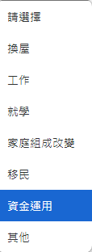
 |  |  | 頭城運動公園 |  | 屏東縣 |  |  | 17日 |  |  |  | 有 | 坡道 | 平面 |  |  | 停車場用地 |  | 殯葬用地 | 17 |  |  |  |  | 56 | 17
 |  |  |  |  | 澎湖縣 |  |  | 18日 |  |  |  | 無 | 升降 | 機械 |  |  | 市場用地 |  | 海域用地 | 18 |  |  |  |  | 57 | 18
 |  |  |  |  |  |  |  | 19日 |  | 落地窗 | 邊間 | 僅機車位 |  |  |  |  | 公園用地 |  | 特定目的事業用地 | 19 |  |  |  |  | 58 | 19
 |  |  |  |  |  |  |  | 20日 |  | 建物 | 非邊間 |  |  | 上層 |  |  | 保存區 |  |  | 20 |  |  |  |  | 59 | 20
 |  |  |  |  |  |  |  | 21日 |  | 土地 | 有中庭 | 管理員 | 月繳 | 下層 |  |  | 行政區 |  |  | 1~2 |  |  |  |  | 60 | 21
 |  |  |  |  |  |  |  | 22日 |  | 大門 | 無中庭 | 保全 | 季繳 |  |  |  |  |  |  | 1~3 |  |  |  |  | 61 | 22
 |  |  |  |  |  |  |  | 23日 |  |  |  | 物業公司 | 年繳 |  |  |  |  |  |  | 1~4 |  |  |  |  | 62 | 23
 |  |  |  |  |  |  |  | 24日 |  |  |  | 無管理 |  |  |  |  |  |  |  | 1~5 |  |  |  |  | 63 | 24
 |  |  |  |  |  |  |  | 25日 |  |  |  |  |  |  |  |  |  |  |  |  |  |  |  |  | 64 | 25
 |  |  |  |  |  |  |  | 26日 |  |  |  | 水電皆正常使用 | 銀行貸款 | 有限登 |  |  |  |  |  |  |  |  |  |  | 65 | 26
 |  |  |  |  |  |  |  | 27日 |  |  |  | 無電力 | 民間貸款 | 無限登 |  |  |  |  |  |  |  |  |  |  | 66 | 27
 |  |  |  |  |  |  |  | 28日 |  |  |  | 無自來水 | 無貸款 | 其他事項有註記 |  |  |  |  |  |  |  |  |  |  | 67 | 28
 |  |  |  |  |  |  |  | 29日 |  |  |  | 自來水正常使用 |  |  |  |  |  |  |  |  |  |  |  |  | 68 | 29
 |  |  |  |  |  |  |  | 30日 |  |  |  | 電力正常使用 |  |  |  |  |  |  |  |  |  |  |  |  | 69 | 30
 |  |  |  |  |  |  |  | 31日 |  |  |  | 臨時電 |  |  |  |  |  |  |  |  |  |  |  |  | 70 | 31
 |  |  |  |  |  |  |  |  |  |  |  | 臨時水 |  |  |  |  |  |  |  |  |  |  |  |  | 71
 |  |  |  |  |  |  |  |  |  |  |  |  |  |  |  |  |  |  |  |  |  |  |  |  | 72
 |  |  |  |  |  |  |  |  |  |  |  |  |  |  |  |  |  |  |  |  |  |  |  |  | 73
 |  |  |  |  |  |  |  |  |  |  |  |  |  |  |  |  |  |  |  |  |  |  |  |  | 74
 |  |  |  |  |  |  |  |  |  |  |  |  |  |  |  |  |  |  |  |  |  |  |  |  | 75
 |  |  |  |  |  |  |  |  |  |  |  |  |  |  |  |  |  |  |  |  |  |  |  |  | 76
 |  |  |  |  |  |  |  |  |  |  |  |  |  |  |  |  |  |  |  |  |  |  |  |  | 77
 |  |  |  |  |  |  |  |  |  |  |  |  |  |  |  |  |  |  |  |  |  |  |  |  | 78
 |  |  |  |  |  |  |  |  |  |  |  |  |  |  |  |  |  |  |  |  |  |  |  |  | 79
 |  |  |  |  |  |  |  |  |  |  |  |  |  |  |  |  |  |  |  |  |  |  |  |  | 80
 |  |  |  |  |  |  |  |  |  |  |  |  |  |  |  |  |  |  |  |  |  |  |  |  | 81
 |  |  |  |  |  |  |  |  |  |  |  |  |  |  |  |  |  |  |  |  |  |  |  |  | 82
 |  |  |  |  |  |  |  |  |  |  |  |  |  |  |  |  |  |  |  |  |  |  |  |  | 83
 |  |  |  |  |  |  |  |  |  |  |  |  |  |  |  |  |  |  |  |  |  |  |  |  | 84
 |  |  |  |  |  |  |  |  |  |  |  |  |  |  |  |  |  |  |  |  |  |  |  |  | 85
 |  |  |  |  |  |  |  |  |  |  |  |  |  |  |  |  |  |  |  |  |  |  |  |  | 86
 |  |  |  |  |  |  |  |  |  |  |  |  |  |  |  |  |  |  |  |  |  |  |  |  | 87
 |  |  |  |  |  |  |  |  |  |  |  |  |  |  |  |  |  |  |  |  |  |  |  |  | 88
 |  |  |  |  |  |  |  |  |  |  |  |  |  |  |  |  |  |  |  |  |  |  |  |  | 89
 |  |  |  |  |  |  |  |  |  |  |  |  |  |  |  |  |  |  |  |  |  |  |  |  | 90
 |  |  |  |  |  |  |  |  |  |  |  |  |  |  |  |  |  |  |  |  |  |  |  |  | 91
 |  |  |  |  |  |  |  |  |  |  |  |  |  |  |  |  |  |  |  |  |  |  |  |  | 92
 |  |  |  |  |  |  |  |  |  |  |  |  |  |  |  |  |  |  |  |  |  |  |  |  | 93
 |  |  |  |  |  |  |  |  |  |  |  |  |  |  |  |  |  |  |  |  |  |  |  |  | 94
 |  |  |  |  |  |  |  |  |  |  |  |  |  |  |  |  |  |  |  |  |  |  |  |  | 95
 |  |  |  |  |  |  |  |  |  |  |  |  |  |  |  |  |  |  |  |  |  |  |  |  | 96
 |  |  |  |  |  |  |  |  |  |  |  |  |  |  |  |  |  |  |  |  |  |  |  |  | 97
 |  |  |  |  |  |  |  |  |  |  |  |  |  |  |  |  |  |  |  |  |  |  |  |  | 98
 |  |  |  |  |  |  |  |  |  |  |  |  |  |  |  |  |  |  |  |  |  |  |  |  | 99
 |  |  |  |  |  |  |  |  |  |  |  |  |  |  |  |  |  |  |  |  |  |  |  |  | 100
 |  |  |  |  |  |  |  |  |  |  |  |  |  |  |  |  |  |  |  |  |  |  |  |  | 101
 |  |  |  |  |  |  |  |  |  |  |  |  |  |  |  |  |  |  |  |  |  |  |  |  | 102
 |  |  |  |  |  |  |  |  |  |  |  |  |  |  |  |  |  |  |  |  |  |  |  |  | 103
 |  |  |  |  |  |  |  |  |  |  |  |  |  |  |  |  |  |  |  |  |  |  |  |  | 104
 |  |  |  |  |  |  |  |  |  |  |  |  |  |  |  |  |  |  |  |  |  |  |  |  | 105
 |  |  |  |  |  |  |  |  |  |  |  |  |  |  |  |  |  |  |  |  |  |  |  |  | 106
 |  |  |  |  |  |  |  |  |  |  |  |  |  |  |  |  |  |  |  |  |  |  |  |  | 107
 |  |  |  |  |  |  |  |  |  |  |  |  |  |  |  |  |  |  |  |  |  |  |  |  | 108
 |  |  |  |  |  |  |  |  |  |  |  |  |  |  |  |  |  |  |  |  |  |  |  |  | 109
 |  |  |  |  |  |  |  |  |  |  |  |  |  |  |  |  |  |  |  |  |  |  |  |  | 110
 |  |  |  |  |  |  |  |  |  |  |  |  |  |  |  |  |  |  |  |  |  |  |  |  | 111
 |  |  |  |  |  |  |  |  |  |  |  |  |  |  |  |  |  |  |  |  |  |  |  |  | 112
 |  |  |  |  |  |  |  |  |  |  |  |  |  |  |  |  |  |  |  |  |  |  |  |  | 113
 |  |  |  |  |  |  |  |  |  |  |  |  |  |  |  |  |  |  |  |  |  |  |  |  | 114
 |  |  |  |  |  |  |  |  |  |  |  |  |  |  |  |  |  |  |  |  |  |  |  |  | 115
 |  |  |  |  |  |  |  |  |  |  |  |  |  |  |  |  |  |  |  |  |  |  |  |  | 116
 |  |  |  |  |  |  |  |  |  |  |  |  |  |  |  |  |  |  |  |  |  |  |  |  | 117

（
，
）
 |  |  |  |  |  |  |  |  |  | 車位： |  |  | 有 | 汽車 |  |  |  | 號 | 機車 |  |  |  | 號
 |  |  |  |  |  |  |  |  |  |  |  |  | 無 |  | 共用 |  |  | 其它

